关系图
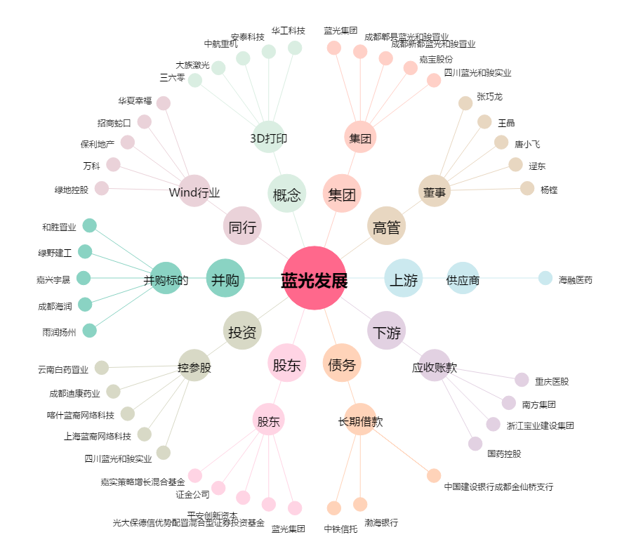
蓝光发展[600466.SH] - 关系概览图

